CON FV
 |  |  |  |  |  |  | 432

 |  |  |  |  |  | Generación
Mes | Consumo antes de paneles (kWh) | Gasto antes de paneles ($) | Consumo nuevo (kWh ) | Gasto después de paneles solares ($) |  | Mes | Días | HSP (10°) | Generación | EFICIENCIA SFV (%)
ENERO | 607 | $2,590.11 | 0 | $90.48 |  | ENERO | 31 | 5.139 | 587 | 75
FEBRERO | 607 | $2,590.11 | 0 | $90.48 |  | FEBRERO | 28 | 5.877 | 607
MARZO | 504 | $2,165.95 | 0 | $90.48 |  | MARZO | 31 | 6.372 | 728 | POTENCIA REQUERIDA (KWP)
ABRIL | 504 | $2,165.95 | 0 | $90.48 |  | ABRIL | 30 | 6.57 | 727 | 4.24
MAYO | 509 | $2,186.54 | 0 | $90.48 |  | MAYO | 31 | 6.381 | 729
JUNIO | 509 | $2,186.54 | 0 | $90.48 |  | JUNIO | 30 | 6.039 | 668 | Número de paneles
JULIO | 535 | $2,293.61 | 0 | $90.48 |  | JULIO | 31 | 5.67 | 648 | 8
AGOSTO | 535 | $2,293.61 | 0 | $90.48 |  | AGOSTO | 31 | 5.931 | 678
SEPTIEMBRE | 615 | $2,623.05 | 0 | $90.48 |  | SEPTIEMBRE | 30 | 5.454 | 603 | Potencia del panel (Wp)
OCTUBRE | 615 | $2,623.05 | 0 | $90.48 |  | OCTUBRE | 31 | 5.949 | 680 | 615
NOVIEMBRE | 612 | $2,610.70 | 0 | $90.48 |  | NOVIEMBRE | 30 | 5.562 | 615
DICIEMBRE | 612 | $2,610.70 | 0 | $90.48 |  | DICIEMBRE | 31 | 5.049 | 577 | POTENCIA A INSTALAR (KWP)
 |  |  |  |  | $- |  |  | 5.83 | 7847 | 4.92
Total | 6764 | $28,939.91 | 0 | $1,085.76

Gasto antes y después de paneles solares ($)
Gasto antes y después de paneles solares (kWh)
Precio por kWh ($/kWh) | Cargo fijo ($)
$4.06 | $78.00
$4.06 | $78.00
$4.06 | $78.00
$4.06 | $78.00
$4.06 | $78.00
$4.06 | $78.00
$4.06 | $78.00
$4.06 | $78.00
$4.06 | $78.00
$4.06 | $78.00
$4.06 | $78.00
$4.06 | $78.00

 |  |  |  | Contraprestación: No modificar*

 | Gasto por mes |  | Excedente | ¿Aplica contraprestación?
ENERO | 20 |  | 0 | NO |  | 1150 | 1150 |  | 0
FEBRERO | 0 |  | 0 | NO |  | 1130 | 1130 |  | 0
MARZO | 0 |  | 224 | SI |  | 1130 | 1130 |  | 0
ABRIL | 0 |  | 223 | SI |  | 1130 | 1130 |  | 0
MAYO | 0 |  | 220 | SI |  | 1130 | 1130 |  | 0
JUNIO | 0 |  | 159 | SI |  | 1130 | 1130 |  | 0
JULIO | 0 |  | 113 | SI |  | 1130 | 1130 |  | 0
AGOSTO | 0 |  | 143 | SI |  | 1130 | 1130 |  | 0
SEPTIEMBRE | 12 |  | 0 | NO |  | 1130 | 1130 |  | 0
OCTUBRE | 0 |  | 65 | SI |  | 1118 | 1118 |  | 0
NOVIEMBRE | 0 |  | 3 | SI |  | 1118 | 1118 |  | 0
DICIEMBRE | 35 |  | 0 | NO |  | 1118 | 1118 |  | 0

 | 67 |  | 1150

NO
SI

COSTOS
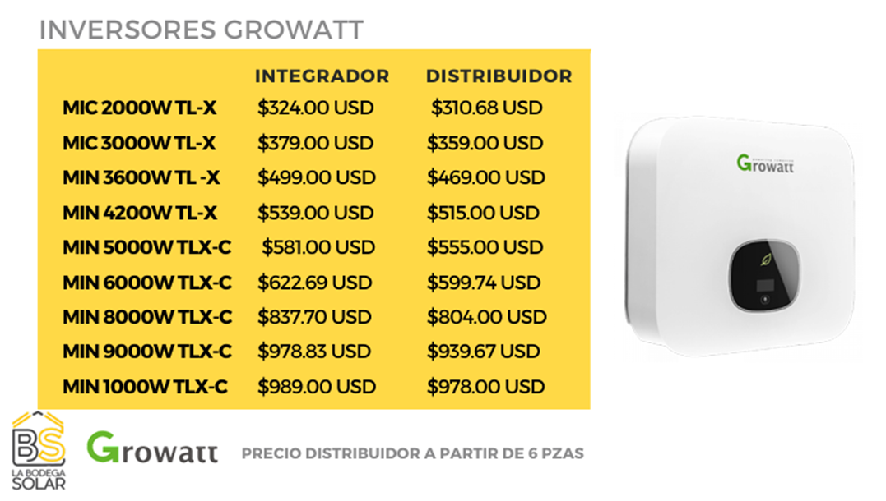

POTENCIA A INSTALAR | COSTO TOTAL (MXN)
4.92 | $67,917.16

COSTO POR WATT (USD /WATT) | UTILIDAD PREVIA (MXN)
0.73 | $67,917.16

TIPO DE CAMBIO | UTILIDAD FINAL (MXN)
18.91 | $40,984.49

GASTOS EQUIPOS Y MATERIALES
 | 76690.1984

Descripción |  | Total
tamaño del sistema |  | 4920 | W
Precio dólar/ watt |  | 0.6294
TC (Tipo de cambio DOF) |  | 18.91
Subtotal (MXN) |  | $58,557.61
IVA (MXN) |  | $9,369.22
TOTAL (MXN) |  | $67,926.83

